Sheet1
VOLTRA I Beyond Power智能便携式阻力训练器套装需求参数
序号 | 型号 | 序号 | 品牌 | 名称 | 最高限单价（元） | 数量 | 最高限总价（元） | 参数 | 图片 | 采购方式 | 服务要求 | 能否全部响应 | 单价报价金额（元） | 总价报价金额（元）
1 | IRYY1802C | 1 | Beyond | VOLTRA 1 便携式阻力训练器 | 38000 | 1 | 38000 | 品牌：Beyond 产地：美国 型号：VOLTRA 1 | 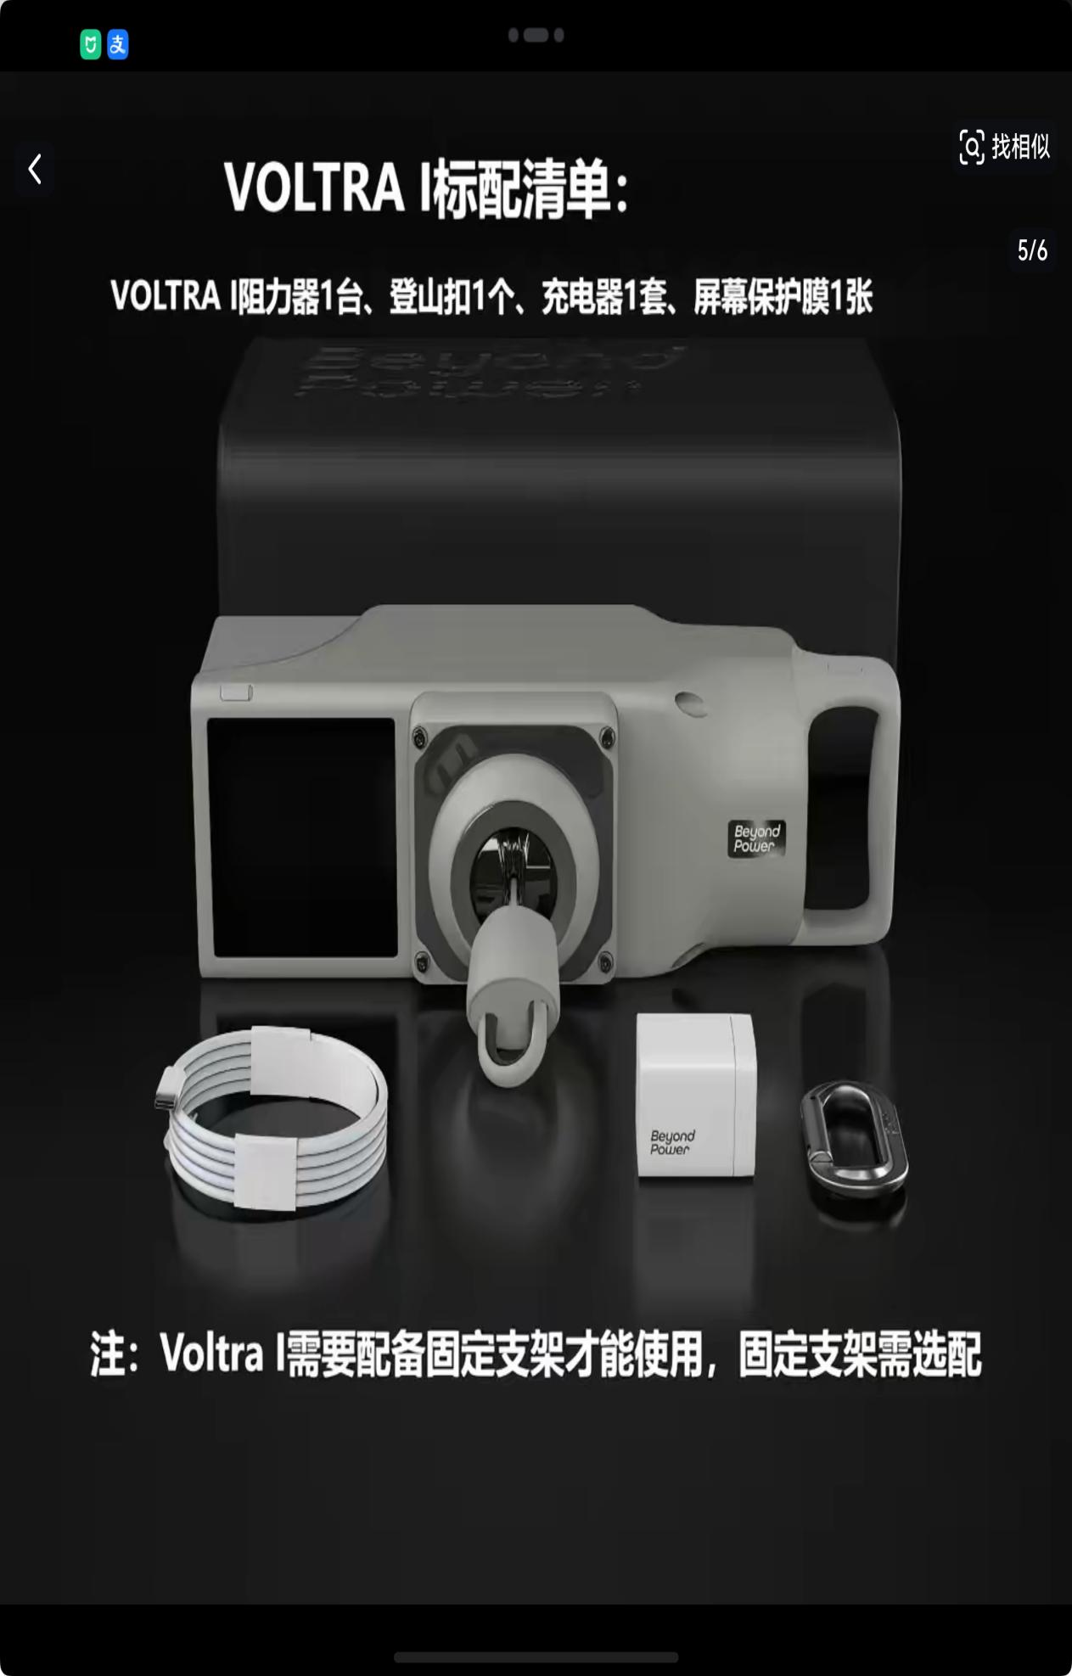 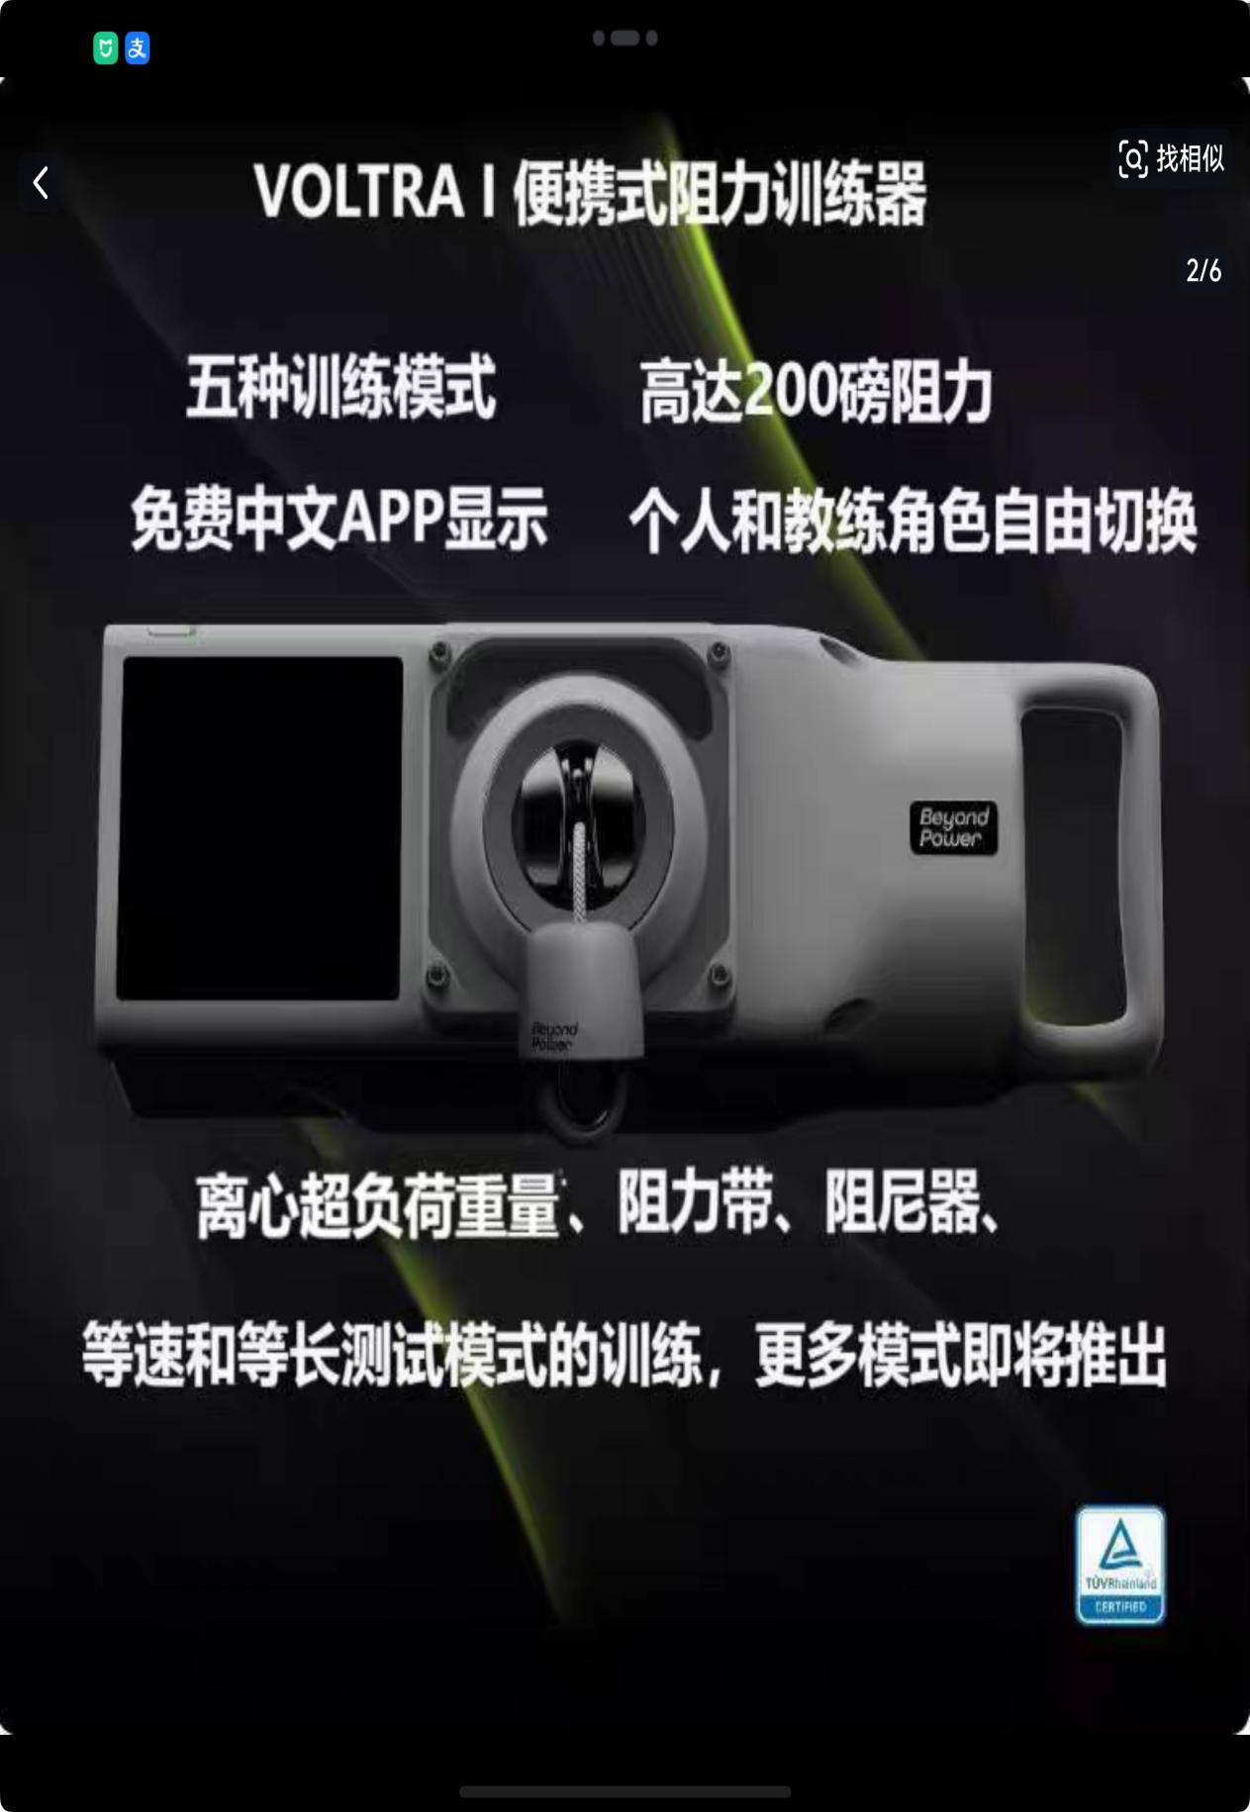 | 询价采购 | 1.品质要求：原装正品； 2.配送要求：货物送达学校联系资产处确认后，配送至需求部门； 3.交货期：合同签订后15天内； 4.质保期：验收合格后1年； 5.服务响应时间：如在使用过程中发生质量问题，响应单位在接到需求方通知后在24小时内进行更换。 | 必填 | 必填 | 必填

